Estadísticas
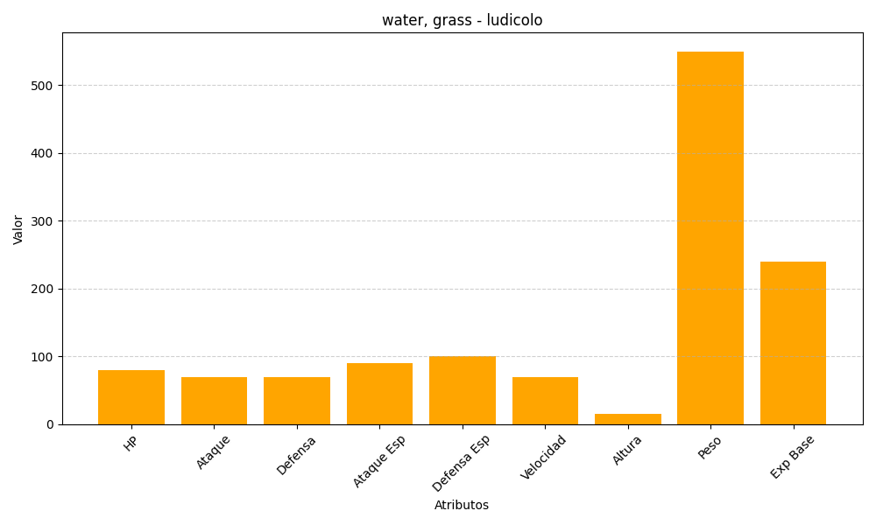
ID | Nombre | Tipo | HP | Ataque | Defensa | Ataque Especial | Defensa Especial | Velocidad | Altura | Peso | Experiencia Base
272 | ludicolo | water, grass | 80 | 70 | 70 | 90 | 100 | 70 | 15 | 550 | 240

